Stat. Auswertung Heizperioden
...
 | 4.15 | 4.66 |  |  | Mittelwert | 5.5834 | 4.4588
 | 2.84 | 6.93 |  |  | Kritischer F-Wert bei einseitigem Test | 2.4234
 | 4.22 | 7.18
 | 4.58 | 5.70
 | 3.21 | 6.58
 | 5.64 | 6.69 | Var2/Var1
 |  |  | Teststatistik | kritischer Wert der F-Verteilung
Varianz | 1.07 | 1.23 | 1.14 | 2.42
Mittelwert | 4.46 | 5.58

Histogramm
 |  |  | Klasse | Häufigkeit
 |  |  | 4.25 | 13
 |  |  | 5.25 | 10
 |  |  | 6.25 | 7
 |  |  | und größer | 0

 |  |  | Klasse | Häufigkeit
 |  |  | 4.25 | 3
 |  |  | 5.25 | 7
 |  |  | 6.25 | 11
Histogramm
 |  |  | und größer | 9

 |  |  | 4.25 | <=4,25
 |  |  | 5.25 | 4,26-5,25
 |  |  | 6.25 | 5,26-6,25
 |  |  |  | >6,25

langjähriges Mittel Heizperiode
Gewichtete Mittelwerte der Monatsdurchschnittstemperaturen (Heizperioden, 1900-2022)
 | Durchschnittstemperatur °C | Mittelwert 1961-1990 | Mittelwert 1993-2022
1900 | 3.98 | 4.5 | 5.58
1901 | 4.69 | 4.5 | 5.58
1902 | 4.57 | 4.5 | 5.58
1903 | 4.76 | 4.5 | 5.58
1904 | 4.81 | 4.5 | 5.58
1905 | 4.28 | 4.5 | 5.58
1906 | 4.49 | 4.5 | 5.58
1907 | 4.68 | 4.5 | 5.58
1908 | 3.54 | 4.5 | 5.58
1909 | 5.52 | 4.5 | 5.58
1910 | 5.03 | 4.5 | 5.58
1911 | 5.32 | 4.5 | 5.58
1912 | 5.50 | 4.5 | 5.58
1913 | 6.26 | 4.5 | 5.58
1914 | 4.77 | 4.5 | 5.58
1915 | 4.65 | 4.5 | 5.58
1916 | 2.83 | 4.5 | 5.58
1917 | 4.84 | 4.5 | 5.58
1918 | 4.54 | 4.5 | 5.58
1919 | 5.05 | 4.5 | 5.58
1920 | 5.26 | 4.5 | 5.58
1921 | 3.56 | 4.5 | 5.58
1922 | 4.67 | 4.5 | 5.58
1923 | 2.98 | 4.5 | 5.58
1924 | 5.64 | 4.5 | 5.58
1925 | 4.92 | 4.5 | 5.58
1926 | 5.59 | 4.5 | 5.58
1927 | 4.29 | 4.5 | 5.58
1928 | 2.47 | 4.5 | 5.58
1929 | 5.80 | 4.5 | 5.58
1930 | 4.30 | 4.5 | 5.58
1931 | 4.83 | 4.5 | 5.58
1932 | 4.92 | 4.5 | 5.58
1933 | 4.97 | 4.5 | 5.58
1934 | 5.96 | 4.5 | 5.58
1935 | 5.02 | 4.5 | 5.58
1936 | 4.22 | 4.5 | 5.58
1937 | 4.98 | 4.5 | 5.58
1938 | 5.05 | 4.5 | 5.58
1939 | 1.50 | 4.5 | 5.58
1940 | 2.59 | 4.5 | 5.58
1941 | 1.98 | 4.5 | 5.58
1942 | 5.89 | 4.5 | 5.58
1943 | 4.69 | 4.5 | 5.58
1944 |  | 4.5 | 5.58
1945 |  | 4.5 | 5.58
1946 | 1.98 | 4.5 | 5.58
1947 | 5.95 | 4.5 | 5.58
1948 | 5.70 | 4.5 | 5.58
1949 | 5.55 | 4.5 | 5.58
...
Mittelwert 1983-2022 | Mittelwert 1953-1982 | Mittelwert 1993-2022 | Mittelwerte | Standardabweichung
5.41 | 4.46 | 5.58 | 4.81 | 1.16 | 1900-2022
5.41 | 4.46 | 5.58 | 4.50 | 1.08 | 1961-1990
5.41 | 4.46 | 5.58 | 5.41 | 1.12 | 1983-2022
5.41 | 4.46 | 5.58 | 5.58 | 1.09 | 1993-2022
5.41 | 4.46 | 5.58 | 4.49 | 1.06 | 1900-1985
5.41 | 4.46 | 5.58 | 4.46 | 1.02 | 1953-1982
5.41 | 4.46 | 5.58
5.41 | 4.46 | 5.58
5.41 | 4.46 | 5.58
5.41 | 4.46 | 5.58
5.41 | 4.46 | 5.58
5.41 | 4.46 | 5.58
5.41 | 4.46 | 5.58
5.41 | 4.46 | 5.58
5.41 | 4.46 | 5.58
5.41 | 4.46 | 5.58
5.41 | 4.46 | 5.58
5.41 | 4.46 | 5.58
5.41 | 4.46 | 5.58
5.41 | 4.46 | 5.58
5.41 | 4.46 | 5.58
5.41 | 4.46 | 5.58
5.41 | 4.46 | 5.58
5.41 | 4.46 | 5.58
5.41 | 4.46 | 5.58
Gewichtete Mittelwerte der Monatsdurchschnittstemperaturen (Heizperioden, 1900-1985)
 | Durchschnittstemperatur °C | Mittelwert 1900-1985
1900 | 3.98 | 4.49
1901 | 4.69 | 4.49
1902 | 4.57 | 4.49
1903 | 4.76 | 4.49
1904 | 4.81 | 4.49
1905 | 4.28 | 4.49
1906 | 4.49 | 4.49
1907 | 4.68 | 4.49
1908 | 3.54 | 4.49
1909 | 5.52 | 4.49
1910 | 5.03 | 4.49
1911 | 5.32 | 4.49
1912 | 5.50 | 4.49
1913 | 6.26 | 4.49
1914 | 4.77 | 4.49
1915 | 4.65 | 4.49
1916 | 2.83 | 4.49
1917 | 4.84 | 4.49
1918 | 4.54 | 4.49
1919 | 5.05 | 4.49
1920 | 5.26 | 4.49
1921 | 3.56 | 4.49
1922 | 4.67 | 4.49
1923 | 2.98 | 4.49
1924 | 5.64 | 4.49
1925 | 4.92 | 4.49
1926 | 5.59 | 4.49
1927 | 4.29 | 4.49
1928 | 2.47 | 4.49
1929 | 5.80 | 4.49
1930 | 4.30 | 4.49
1931 | 4.83 | 4.49
1932 | 4.92 | 4.49
1933 | 4.97 | 4.49
1934 | 5.96 | 4.49
1935 | 5.02 | 4.49
1936 | 4.22 | 4.49
1937 | 4.98 | 4.49
1938 | 5.05 | 4.49
1939 | 1.50 | 4.49
1940 | 2.59 | 4.49
1941 | 1.98 | 4.49
1942 | 5.89 | 4.49
1943 | 4.69 | 4.49
1944 |  | 4.49
1945 |  | 4.49
1946 | 1.98 | 4.49
1947 | 5.95 | 4.49
1948 | 5.70 | 4.49
1949 | 5.55 | 4.49
...
5.41 | 4.46 | 5.58
5.41 | 4.46 | 5.58
5.41 | 4.46 | 5.58
5.41 | 4.46 | 5.58
5.41 | 4.46 | 5.58
5.41 | 4.46 | 5.58
5.41 | 4.46 | 5.58
5.41 | 4.46 | 5.58
5.41 | 4.46 | 5.58
5.41 | 4.46 | 5.58
5.41 | 4.46 | 5.58
5.41 | 4.46 | 5.58
5.41 | 4.46 | 5.58
5.41 | 4.46 | 5.58
5.41 | 4.46 | 5.58
5.41 | 4.46 | 5.58
5.41 | 4.46 | 5.58
5.41 | 4.46 | 5.58
5.41 | 4.46 | 5.58
5.41 | 4.46 | 5.58
5.41 | 4.46 | 5.58
5.41 | 4.46 | 5.58
5.41 | 4.46 | 5.58
5.41 | 4.46 | 5.58
Gewichtete Mittelwerte der Monatsdurchschnittstemperaturen (Heizperioden, 1953-1982)
 | Durchschnittstemperatur °C | Mittelwert 1953-1982
1953 | 4.15 | 4.46
1954 | 3.95 | 4.46
1955 | 3.09 | 4.46
1956 | 5.66 | 4.46
1957 | 3.90 | 4.46
1958 | 5.43 | 4.46
1959 | 4.77 | 4.46
1960 | 6.08 | 4.46
1961 | 4.27 | 4.46
1962 | 1.93 | 4.46
1963 | 3.85 | 4.46
1964 | 4.19 | 4.46
1965 | 3.80 | 4.46
1966 | 5.49 | 4.46
1967 | 5.15 | 4.46
1968 | 3.61 | 4.46
1969 | 2.77 | 4.46
1970 | 4.75 | 4.46
1971 | 4.99 | 4.46
1972 | 4.91 | 4.46
1973 | 5.75 | 4.46
1974 | 5.94 | 4.46
1975 | 4.52 | 4.46
1976 | 5.12 | 4.46
1977 | 5.22 | 4.46
1978 | 2.84 | 4.46
1979 | 4.22 | 4.46
1980 | 4.58 | 4.46
1981 | 3.21 | 4.46
1982 | 5.64 | 4.46
1983 |  | 4.46
5.41 | 4.46 | 5.58
5.41 | 4.46 | 5.58
5.41 | 4.46 | 5.58
5.41 | 4.46 | 5.58
5.41 | 4.46 | 5.58
5.41 | 4.46 | 5.58
5.41 | 4.46 | 5.58
5.41 | 4.46 | 5.58
5.41 | 4.46 | 5.58
5.41 | 4.46 | 5.58
5.41 | 4.46 | 5.58
5.41 | 4.46 | 5.58
5.41 | 4.46 | 5.58
5.41 | 4.46 | 5.58
5.41 | 4.46 | 5.58
5.41 | 4.46 | 5.58
5.41 | 4.46 | 5.58
5.41 | 4.46 | 5.58
5.41 | 4.46 | 5.58
5.41 | 4.46 | 5.58
5.41 | 4.46 | 5.58
5.41 | 4.46 | 5.58
Gewichtete Mittelwerte der Monatsdurchschnittstemperaturen (Heizperioden, 1993-2022)
 | Durchschnittstemperatur °C | Mittelwert 1993-2022
1993 | 4.66 | 5.58
1994 | 5.66 | 5.58
1995 | 3.12 | 5.58
1996 | 4.34 | 5.58
1997 | 5.87 | 5.58
1998 | 5.10 | 5.58
1999 | 6.13 | 5.58
2000 | 5.39 | 5.58
2001 | 6.27 | 5.58
2002 | 3.98 | 5.58
2003 | 5.21 | 5.58
2004 | 5.36 | 5.58
2005 | 4.31 | 5.58
2006 | 8.10 | 5.58
2007 | 5.77 | 5.58
2008 | 5.51 | 5.58
2009 | 4.33 | 5.58
2010 | 4.61 | 5.58
2011 | 5.75 | 5.58
2012 | 4.03 | 5.58
2013 | 7.10 | 5.58
2014 | 6.32 | 5.58
2015 | 6.34 | 5.58
2016 | 5.26 | 5.58
2017 | 5.91 | 5.58
2018 | 6.93 | 5.58
2019 | 7.18 | 5.58
2020 | 5.70 | 5.58
2021 | 6.58 | 5.58
2022 | 6.69 | 5.58
2023 |  | 5.58
5.41 | 4.46 | 5.58
5.41 | 4.46 | 5.58
5.41 | 4.46 | 5.58
5.41 | 4.46 | 5.58
5.41 | 4.46 | 5.58
5.41 | 4.46 | 5.58
5.41 | 4.46 | 5.58
5.41 | 4.46 | 5.58
5.41 | 4.46 | 5.58
5.41 | 4.46 | 5.58
5.41 | 4.46 | 5.58
5.41 | 4.46 | 5.58
5.41 | 4.46 | 5.58
5.41 | 4.46 | 5.58
5.41 | 4.46 | 5.58
5.41 | 4.46 | 5.58
5.41 | 4.46 | 5.58
5.41 | 4.46 | 5.58
5.41 | 4.46 | 5.58
5.41 | 4.46 | 5.58
5.41 | 4.46 | 5.58
Gewichtete Mittelwerte der Monatsdurchschnittstemperaturen (Heizperioden, 1983-2022)
 | Durchschnittstemperatur °C | Mittelwert 1983-2022
1983 | 4.38 | 5.41
1984 | 3.43 | 5.41
1985 | 3.29 | 5.41
1986 | 3.77 | 5.41
1987 | 5.73 | 5.41
1988 | 6.18 | 5.41
1989 | 6.39 | 5.41
1990 | 5.24 | 5.41
1991 | 5.31 | 5.41
1992 | 5.17 | 5.41
1993 | 4.66 | 5.41
1994 | 5.66 | 5.41
1995 | 3.12 | 5.41
1996 | 4.34 | 5.41
1997 | 5.87 | 5.41
1998 | 5.10 | 5.41
1999 | 6.13 | 5.41
2000 | 5.39 | 5.41
2001 | 6.27 | 5.41
2002 | 3.98 | 5.41
2003 | 5.21 | 5.41
2004 | 5.36 | 5.41
2005 | 4.31 | 5.41
2006 | 8.10 | 5.41
2007 | 5.77 | 5.41
2008 | 5.51 | 5.41
2009 | 4.33 | 5.41
2010 | 4.61 | 5.41
2011 | 5.75 | 5.41
2012 | 4.03 | 5.41
2013 | 7.10 | 5.41
2014 | 6.32 | 5.41
2015 | 6.34 | 5.41
2016 | 5.26 | 5.41
2017 | 5.91 | 5.41
2018 | 6.93 | 5.41
2019 | 7.18 | 5.41
2020 | 5.70 | 5.41
2021 | 6.58 | 5.41
2022 | 6.69 | 5.41
2023 |  | 5.41
5.41 | 4.46 | 5.58
5.41 | 4.46 | 5.58
5.41 | 4.46 | 5.58
5.41 | 4.46 | 5.58
5.41 | 4.46 | 5.58
5.41 | 4.46 | 5.58
5.41 | 4.46 | 5.58
5.41 | 4.46 | 5.58
5.41 | 4.46 | 5.58
5.41 | 4.46 | 5.58
5.41 | 4.46 | 5.58
5.41 | 4.46 | 5.58
5.41 | 4.46 | 5.58
5.41 | 4.46 | 5.58
5.41 | 4.46 | 5.58
5.41 | 4.46 | 5.58
5.41 | 4.46 | 5.58
5.41 | 4.46 | 5.58
5.41 | 4.46 | 5.58
5.41 | 4.46 | 5.58
5.41 | 4.46 | 5.58
5.41 | 4.46 | 5.58
5.41 | 4.46 | 5.58
5.41 | 4.46 | 5.58
5.41 | 4.46 | 5.58
5.41 | 4.46 | 5.58
5.41 | 4.46 | 5.58
5.41 | 4.46 | 5.58
5.41 | 4.46 | 5.58
5.41 | 4.46 | 5.58
5.41 | 4.46 | 5.58
5.41 | 4.46 | 5.58
...

Datenbeschreibung
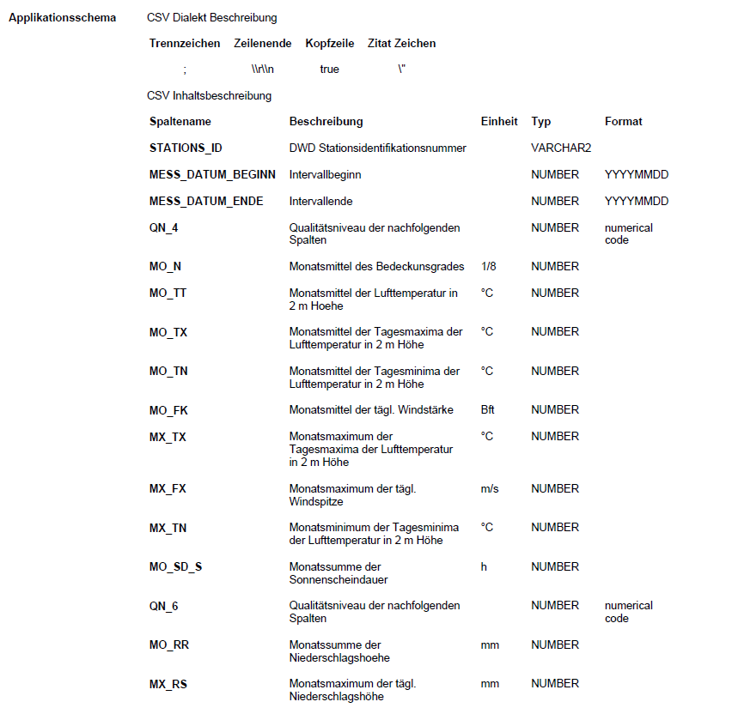
Beschreibung | https://opendata.dwd.de/climate_environment/CDC/observations_germany/climate/monthly/kl/historical/BESCHREIBUNG_obsgermany_climate_monthly_kl_historical_de.pdf

